Ex Coeff correlation
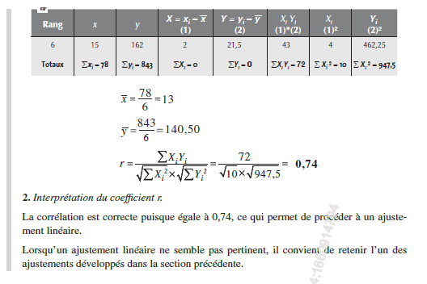
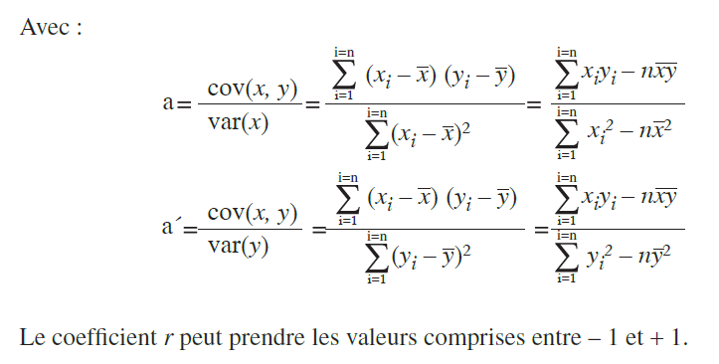
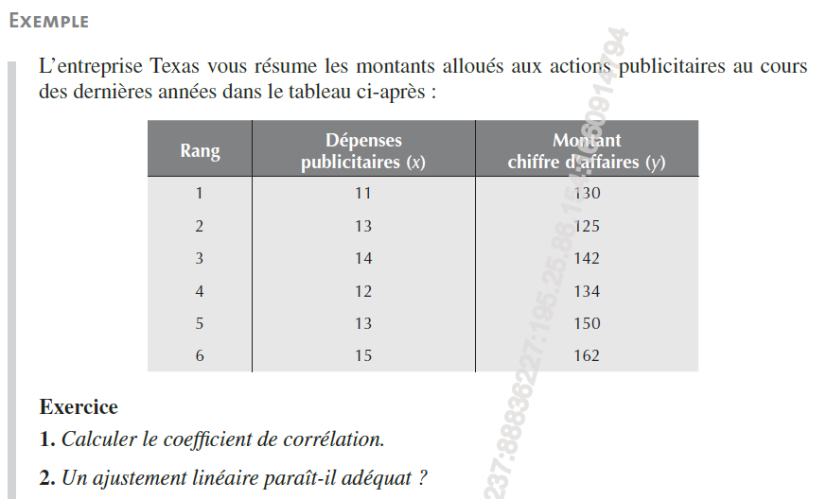

 | x | y | Xi-xmoy | (Xi-xmoy)² | Yiymoy | (Yi-ymoy)² | (Xi-xmoy)(Yi-ymoy)
1 | 11 | 130 | -2 | 4 | -10.5 | 110.25 | 21
2 | 13 | 125 | 0 | 0 | -15.5 | 240.25 | 0
3 | 14 | 142 | 1 | 1 | 1.5 | 2.25 | 1.5
4 | 12 | 134 | -1 | 1 | -6.5 | 42.25 | 6.5
5 | 13 | 150 | 0 | 0 | 9.5 | 90.25 | 0
6 | 15 | 162 | 2 | 4 | 21.5 | 462.25 | 43

 |  |  |  | 11 | 130
 |  |  |  | 12 | 134
 |  |  |  | 13 | 125
x moy | 13 |  |  | 13 | 150
y moy | 140.5 |  |  | 14 | 142
 |  |  |  | 15 | 162
a | 7.2
a' | 0.07598944591
r | 0.73968

Ex 1

Xi | Yi | Mayer
1 | 1300 | 1533
2 | 1700 | 1767
3 | 2300 | 2000
4 | 2100 | 2233
5 | 2400 | 2467
6 | 2900 | 2700
7 |  | 2933

 | Point moyen 1 | Point moyen 2
X | 2 | 5
Y | 1766.6666667 | 2467

a | 233.33
b | 1300.00

Ex 2
Xi | Yi
1 | 99.6 | 78
2 | 114 | 112
3 | 131.5 | 145
4 | 159.7 | 179
5 | 220.2 | 212
6 | 223.3 | 246
7 | 266.2 | 279
8 | 311.5 | 313
9 | 344.6 | 346
10 | 416.9 | 380
11 |  | 413

 | Point moyen 1 | Point moyen 2
X | 3 | 8
Y | 145 | 313

a | 33.50
b | 44.50

Ex 3
1 | 80 | 1 | 76
2 | 120 | 2 | 107
3 | 130 | 3 | 138
4 | 170 | 4 | 169
5 | 180 | 5 | 200
6 | 230 | 6 | 231
7 | 260 | 7 | 262
8 | 300 | 8 | 293
9 | 330 | 9 | 324
10 |  | 10 | 355
 |  | 11 | 386
 |  | 12 | 417
1 | 80
2 | 120
3 | 130
4 | 170
5 | 180
6 | 230
7 | 260
8 | 300
9 | 330
10
Xi | Yi | Moindres carrés | xiyi | xi²
1 | 80 | 76 | 80 | 1
2 | 120 | 107 | 240 | 4
3 | 130 | 138 | 390 | 9
4 | 170 | 169 | 680 | 16
5 | 180 | 200 | 900 | 25
6 | 230 | 231 | 1380 | 36
7 | 260 | 262 | 1820 | 49
8 | 300 | 293 | 2400 | 64
9 | 330 | 324 | 2970 | 81
10 |  | 355
11 |  | 386
12 |  | 417

n | 9
moyenne x | 5
moyenne y | 200
Somme xiyi | 10860
Somme xi² | 285
a | 31
b | 45

Ex 7
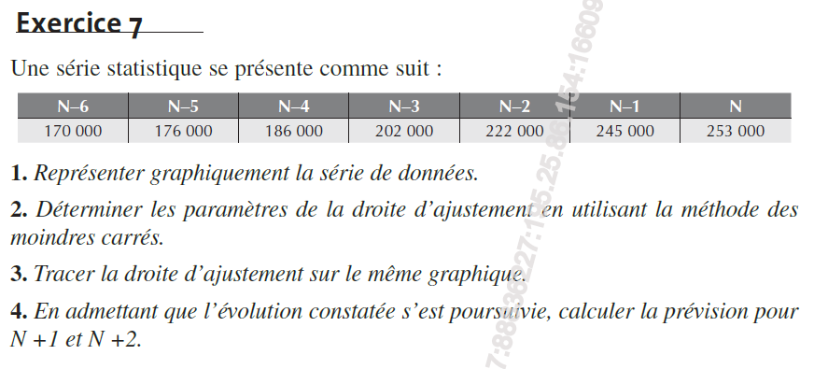

xi | yi | xiyi | xi² | Moindres carrés
1 | 170 | 170 | 1 | 162.39285714
2 | 176 | 352 | 4 | 177.5
3 | 186 | 558 | 9 | 192.60714286
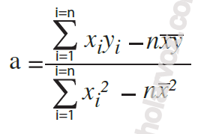
4 | 202 | 808 | 16 | 207.71428571
5 | 222 | 1110 | 25 | 222.82142857
6 | 245 | 1470 | 36 | 237.92857143
7 | 253 | 1771 | 49 | 253.03571429
8 |  |  | 64 | 268.14285714
9 |  |  | 81 | 283.25

moyenne x | 4
moyenne y | 207.714286
n | 7

a | 15.107142857
b | 147.28571429

Ex p31
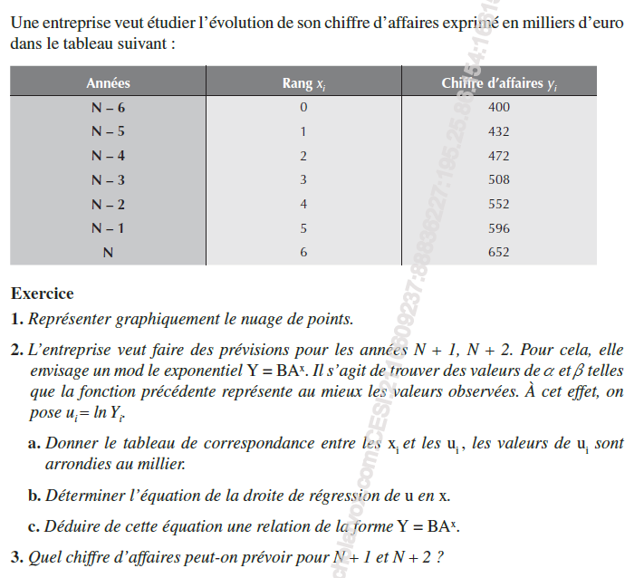
x | y | ln y | BA x | B.exp(x)
0 | 400 | 5.9914645471 | 399.49450084 | 400 | lnA | 0.0809
1 | 432 | 6.0684255882 | 433.15689219 | 433.31482707 | lnB | 5.9902
2 | 472 | 6.1569789856 | 469.65575962 | 469.4043484 | A | 1.0842624649
3 | 508 | 6.2304814476 | 509.23011158 | 508.49966013 | B | 399.49450084
4 | 552 | 6.3135480463 | 552.13909598 | 550.85110573
5 | 596 | 6.3902406671 | 598.66369717 | 596.72987906
6 | 652 | 6.4800445619 | 649.10857594 | 646.42976088
7 |  |  | 704 | 700
8 |  |  | 763 | 759

